面积表
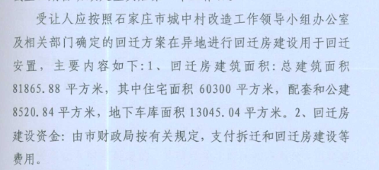
J地块 | 总建面 | 住宅 | 商业 | 地下车库 | 地下室 | 层数
1 | 11831.27 | 9759.24 | 812.83 | 0 | 1259.2 | -3+25
2 | 23159.68 | 20145.94 | 640.94 | 0 | 2372.8 | -3+25
3 | 11429 | 10235.62 | 348.24 | 0 | 845.14 | -2+25
4 | 13779.67 | 12979.49 | 0 | 0 | 800.18 | -2+28
5 | 23930.3 | 22162.95 | 0 | 0 | 1767.35 | -2+25
6 | 13658.65 | 12835.64 | 0 | 0 | 823.01 | -2+28
7 | 23843.24 | 22073.82 | 0 | 0 | 1769.42 | -2+25
8 | 21757.24 | 20084.15 | 0 | 0 | 1673.09 | -2+25
9 | 11968.25 | 11064.56 | 0 | 0 | 903.69 | -2+25
10 | 852.09 | 0 | 852.09 | 0 | 0 | 2
11 | 657.25 | 0 | 657.25 | 0 | 0 | 2
12 | 11008.91 | 2140.33 | 8868.58 | 0 | 0 | 4
地下车库 | 32614.92 | 0 | 0 | 32614.92 | 0 | -1
合计 | 200490.47 | 143481.74 | 12179.93 | 32614.92 | 12213.88 | ——
土地面积 | 45670.83

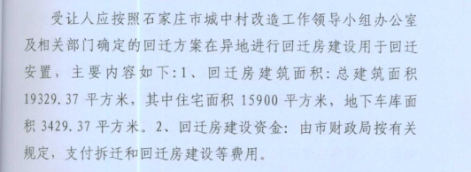
U地块 | 总建面 | 住宅 | 商业 | 地下车库 | 地下室 | 层数
1 | 22564.69 | 21213.01 | 0 | 0 | 1351.68 | -2+34
2 | 12733.48 | 11986.09 | 0 | 0 | 747.39 | -2+34
3 | 21396.55 | 19701.71 | 0 | 0 | 1694.84 | -2+25
地下车库 | 5675.96 | 0 | 0 | 5675.96 | 0 | -1
合计 | 62370.68 | 52900.81 | 0 | 5675.96 | 3793.91 | ——
土地面积 | 10789.62

